contrato
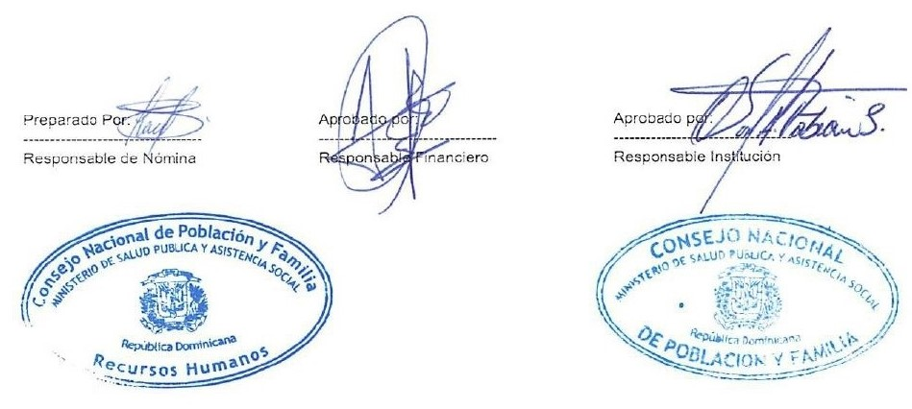
 “Año de la Consolidación de la Seguridad Alimentaria”
Empleado Contratado Correspondiente Diciembre - 2020

Reg. No | NOMBRE | DEPARTAMENTO | FUNCION | FECHA DE CONTRATO |  | SUELDO
 |  |  |  | Desde | Hasta
1 | FIDELINA DE LA CRUZ MARTINEZ | EDUCACION COMUNICACION Y PROM. DE APOYO | PSICOLOGA | 02/11/2020 | 02/5/2021 | 35,000.00
2 | YOHANDRYS LISMAYRI GOMEZ AQUINO | EDUCACION COMUNICACION Y PROM. DE APOYO | PSICOLOGA | 02/11/2020 | 02/5/2021 | 35,000.00
3 | MELIDA GABRIEL DE GOMEZ | DIRECCION TECNICA | COORDINADORA DE CAPACITACION | 11/112020 | 02/5/2021 | 30,000.00
4 | DARUWIN MATOS HERNANDEZ | TECNOLOGIA DE LA INFORMACION Y COMUNICACIONES | DISEÑADOR GRAFICO | 02/11/2020 | 02/11/2021 | 25,000.00
5 | JESSICA VIOLEYMI ALVAREZ SIMINIEL | DIRECCION EJECUTIVA | ASESORA DEL SUBDIRECTOR | 02/11/2020 | 02/11/2021 | 70,000.00
 | TOTAL GENERAL |  |  |  |  | 195,000.00

 | TOTAL GENERAL | 5 | TOTAL ING. | 195,000.00

